상품제안서
[스타벅스] SS 블랙 탱크 텀블러 503ml 1P | 상품코드: F10978

 |  |  |  |  |  |  | 02-412-0044 | www.easy1.co.kr
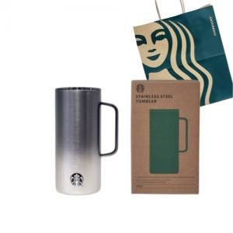

【상세/제작정보】 | 스타벅스 텀블러의 고급선물세트

【인쇄/포장옵션】 | 레이저, DTF(4cm) / 포장지포장

【공급단가】 | 수량 | 50~ | 100~ | 500~ | 1,000~ | 2,000~
*VAT별도 | 단가 | 37,200원 | 36,580원 | 35,650원 | 35,030원 | 34,100원

【상품 URL】 | https://dev.easy1.co.kr:443/src/goods_detail.php?gdno=10978

